Ficha Técnica
PLANILLA DE DATOS GARANTIZADOS |  |  |  | 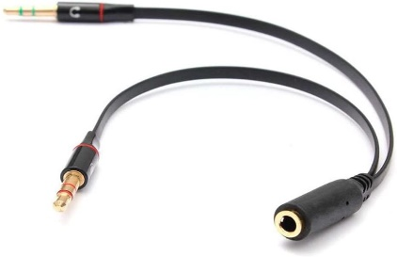 INSERTAR IMAGEN DE REFERENCIA DEL MATERIAL

Adaptador de Audio 'Y' |  |  |  | CÓDIGO | 2016276
 |  |  |  | FECHA REVISIÓN | 2020-11-23
 |  |  |  | ÁREA ESPECIALISTA: Soporte Tecnico

DESCRIPCIÓN SAP: Adaptador de Audio 'Y'
ITEM | DATOS | UNIDAD | PEDIDO | OFRECIDO | COMENTARIO
1 | Empresa proveedora | … | (*)
2 | Fabricante | …
3 | Marca | …
4 | Modelo | …
5 | País de origen | … | N/A
6 | Norma de fabricación y ensayos | …
7 | Embalaje | … | CAJAS QUE NO EXCEDAN PESO DE 60 LIBRAS, PALETIZADO Y FLEJADO.
8 | Garantía |  | Reemplazo por desperfecto de fabrica
9 | Tipo |  | adaptador de Audio
10 | Conector Hembra |  | Un (1) Conector Jack 3.5mm hembra TRRS para entrada de microfono y salida de audio
11 | Conectores Macho |  | Un (1) Conector Jack 3.5mm macho para salidad de audio TRS. Un (1) Conector Jack 3.5mm macho para entrada de micrófono TRS
12 | Color |  | Negro
13 | Tamaño de los conectores jacks machos | mm | 3.5 mm
14 | Tamaño del conector jack Hembra | mm | Jack Hembra de 3.5 mm
15 | Identificacion de los conectores jacks Machos |  | Jack macho para salida de audio de color verde, Jack Macho para entrade de microfono color rojo o rosa
16 | Longitud cable | cm | 18 centimetros longitud total

17 | Peso del cable | gr | 10 Gramos

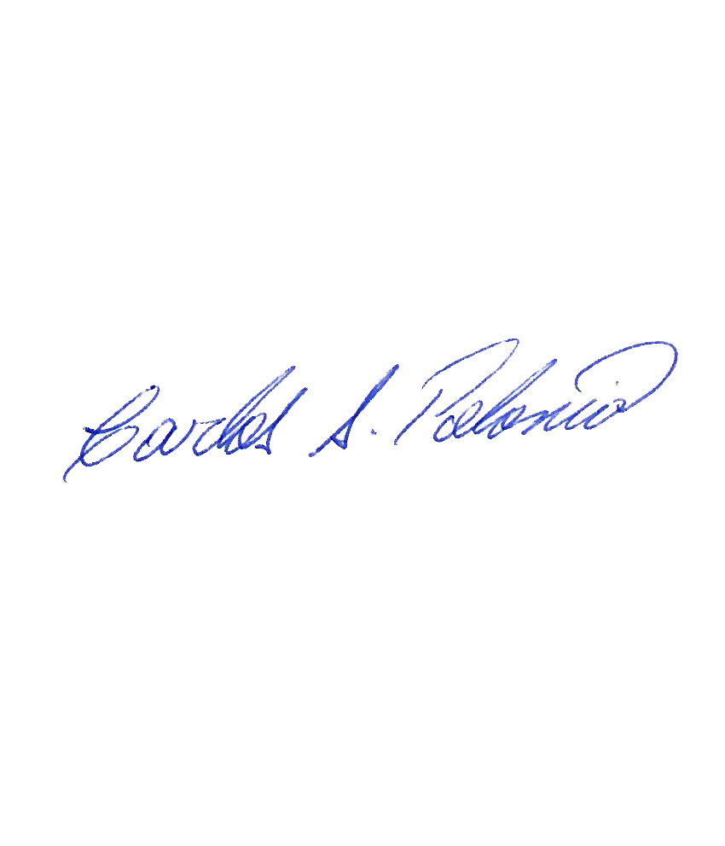

(*) A indicar por el oferente
(**) Timbrado en el material en alto o bajo relieve

 |  |  |  | Fecha de la oferta

 | Carlos Polonia |  |  | Nombre y firma del oferente
 | Coordinador Soporte Tecnico
COMENTARIOS:
1- Este material cumplirá con todas las indicaciones detalladas en la especificación técnica correspondiente. 2- En caso de haber una solicitud adicional por parte de La Distribuidora o que el Fabricante entienda deba entregar información complementaria, para la correcta evaluación de la propuesta, se deberá hacer por escrito y anexado a esta planilla de Datos Garantizados.

